关系图
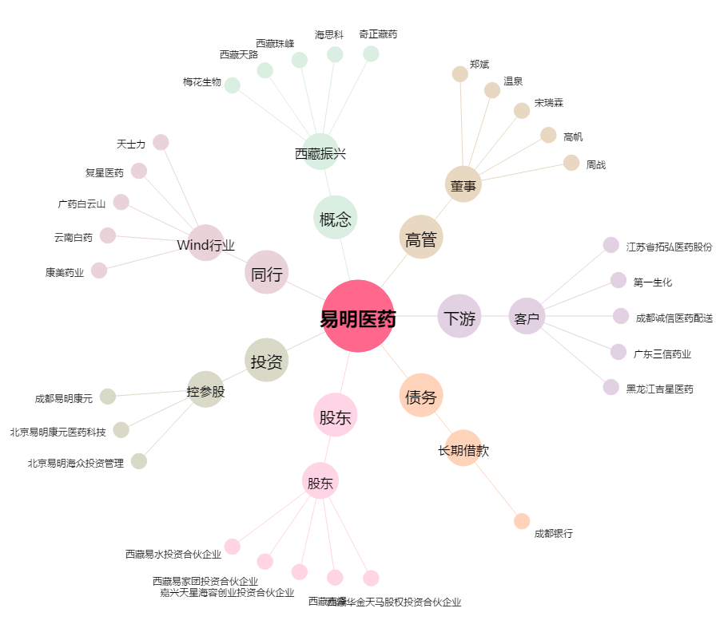
易明医药[002826.SZ] - 关系概览图

